Vídeo1
https://www.youtube.com/watch?v=BTsamy09-DE
Escreva a aqui o que você você achou mais importante no vídeo 1 que está na WebAula e também aparece no endereço acima.

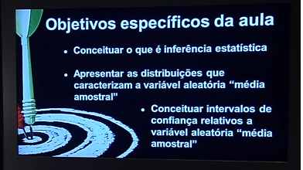

 | Imagem capturada no vídio do endereço acima

Vídeo2
https://www.youtube.com/watch?v=cDriIcDVeL4

Escreva a aqui o que você você achou mais importante no vídeo 2 que está na WebAula e também aparece no endereço acima.

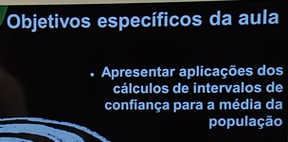

 | Imagem capturada no vídio do endereço acima

Vídeo3
https://www.youtube.com/watch?v=Xk3yJSD-4a8

Escreva a aqui o que você você achou mais importante no vídeo 2 que está na WebAula e também aparece no endereço acima.

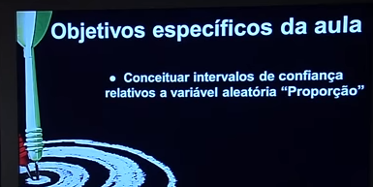
 | Vídeo

 | Imagem capturada no vídio do endereço acima

Configurar
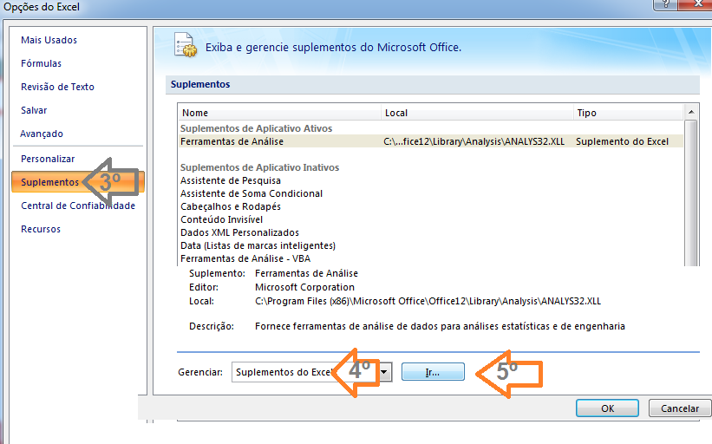

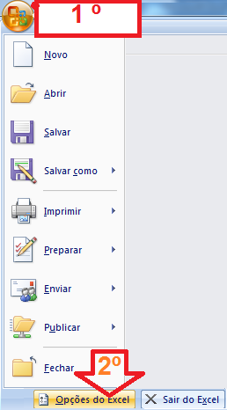

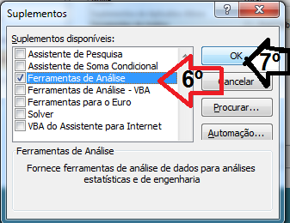

Obtenção dos resultados
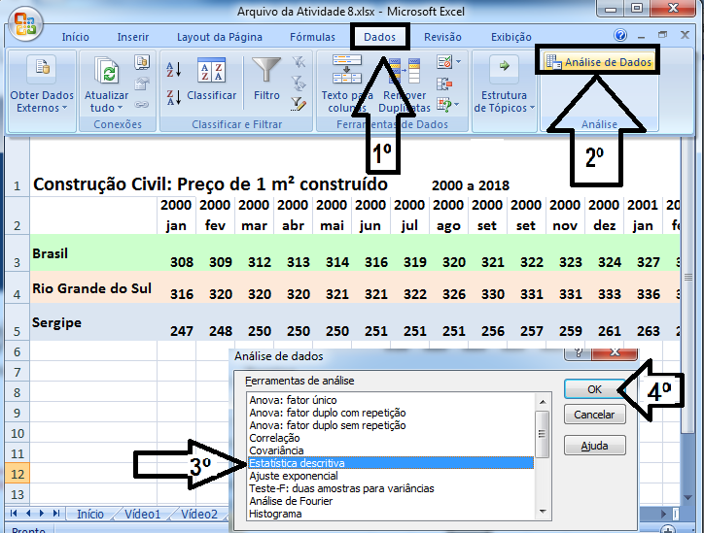
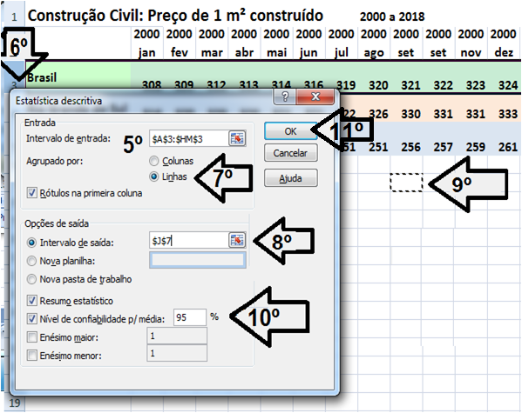

Siga os passos do 1º ao 11º para obter as medidas da estatística descritiva referente aos valores do m² de construção no Brasil na panilha seguinte.

